Bekleidung
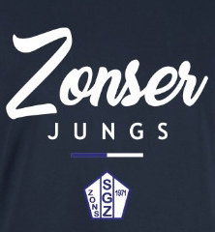
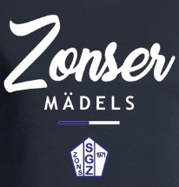
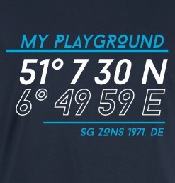
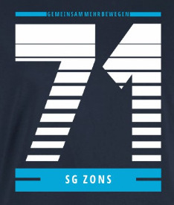
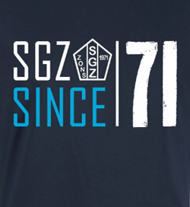

Bestellliste 11teamsports Merchandise |  |  |  |  |  |  |  |  |  |  | Motiv 1 | Motiv 2 | Motiv 3 | Motiv 4 | Motiv 5 | Motiv 6 | Motiv 7
 |  |  |  |  | Bestellwünsche Accessoires bitte auf dem 2. Tabellenblatt eintragen!!! |  |  |  |  |  | "Zonser Jungs" | "Zonser Mädels" | "My Playground" | "71" | "SGZ SINCE 71" | "Revolution" | LOGO
Vereinsname | SG ZONS 1971 e.V.

Name | T-Shirt | Hoodie | Sweatshirt | Hoodie-Jacke | Modell (h /d / k) | Farbe (hg / na) | Styler (Motiv) | Preis | Abteilung | E-Mail-Adresse

 |  |  |  |  |  |  |  |  |  |  | Preise
 |  |  |  |  |  |  |  |  |  |  | T-Shirt Kinder | 20.00 €
 |  |  |  |  |  |  |  |  |  |  | Hoodie Kinder | 37.00 €
 |  |  |  |  |  |  |  |  |  |  | Sweatshirt Kinder | 32.00 €
 |  |  |  |  |  |  |  |  |  |  | Hoodie-Jacke Kinder | 40.00 €
 |  |  |  |  |  |  |  |  |  |  | T-Shirt Erwachsene | 22.00 €
 |  |  |  |  |  |  |  |  |  |  | Hoodie Erwachsene | 42.00 €
 |  |  |  |  |  |  |  |  |  |  | Sweatshirt Erwachsene | 37.00 €
 |  |  |  |  |  |  |  |  |  |  | Hoodie-Jacke Erwachsene | 45.00 €

Gesamt-Preis |  |  |  |  |  |  |  | - €

Ausführung (hdk) | h = Herren |  |  | Farbkürzel | hg = hellgrau (heather grey) |  |  | Motive | 1 | "Zonser Jungs"
 | d = Damen |  |  |  | na = dunkelblau (french navy) |  |  |  | 2 | "Zonser Mädels"
 | k = Kinder |  |  |  |  |  |  |  | 3 | "My Playground"
 |  |  |  |  |  |  |  |  | 4 | "71"
 |  |  |  |  |  |  |  |  | 5 | "SGZ SINCE 71"
 |  |  |  |  |  |  |  |  | 6 | "Revolution"
 |  |  |  |  |  |  |  |  | 7 | "Sweatjacke Logo"
Verfügbare Größen | Kids | 98/104 (3-4 Jahre), 110/116 (5-6 Jahre), 122/128 (7-8 Jahre), 134/146 (9-11 Jahre), 152/164 (12-14 Jahre)
 | Erwachsene | XS, S, M, L, XL, XXL, 3XL, 4XL, 5XL

Accessoires
Bestellliste Accessoires
 |  |  |  |  | Bestellwünsche Bekleidung bitte auf dem 1. Tabellenblatt eintragen!!!
Vereinsname | SG ZONS 1971 e.V.

Name | Anzahl Kühlhandtuch | Anzahl Sportbeutel | Gesamt-Preis | Abteilung | E-Mail-Adresse | Kühlhandtuch
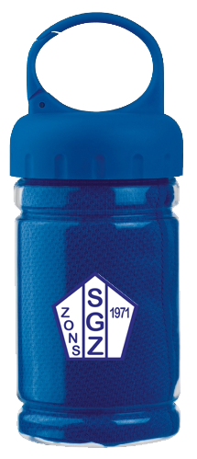
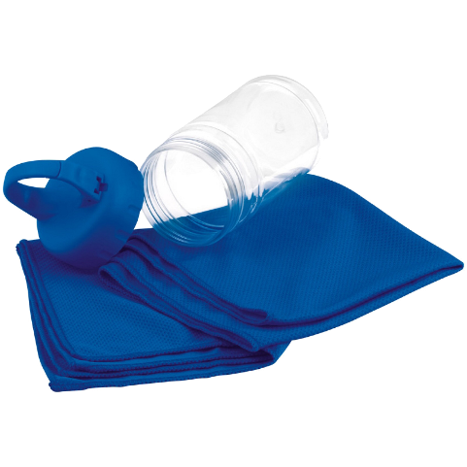

 |  |  |  |  |  | Sportbeutel
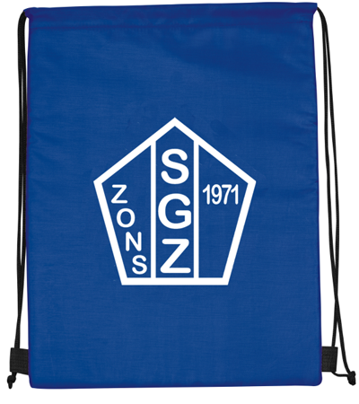

Gesamt-Preis |  |  | - €

 |  |  |  | Preise
 |  |  |  | Handtuch | 10.00 €
 |  |  |  | Sportbeutel | 10.00 €

